상품제안서
바퀴달린 여행가방 3단 높이조절 캐리어 보스턴백 | 상품코드: F27950

 |  |  |  |  |  |  | 02-412-0044 | www.easy1.co.kr
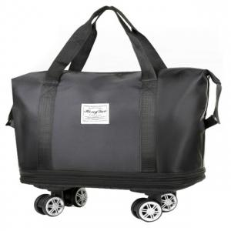

【상세/제작정보】

【인쇄/포장옵션】 | / 포장불가능

【공급단가】 | 수량 | 50~ | 100~ | 500~ | 1,000~ | 2,000~
*VAT별도 | 단가 | 14,000원 | 13,770원 | 13,440원 | 13,100원 | 12,880원

【상품 URL】 | https://dev.easy1.co.kr:443/src/goods_detail.php?gdno=27950

